多個工作表
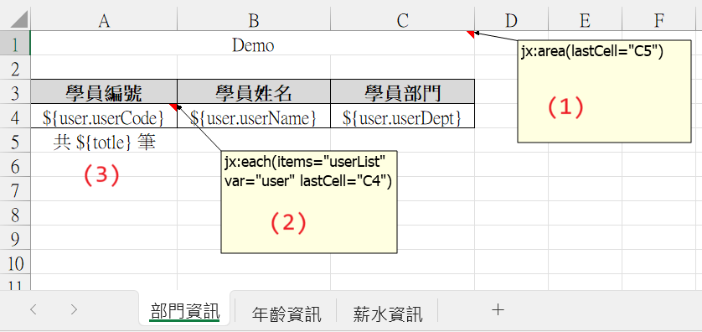
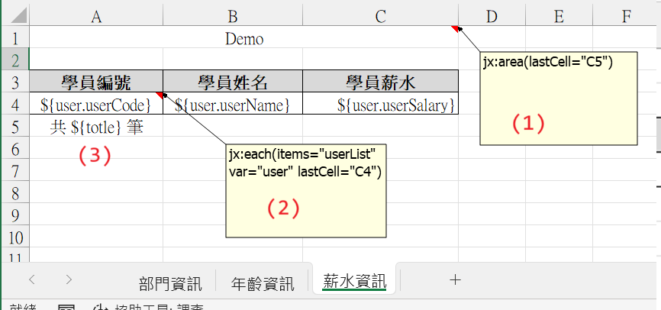

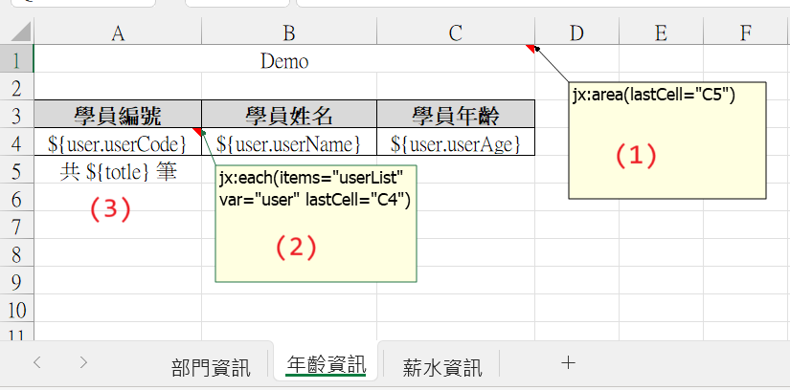
＊ 採用 單一工作表的模式，個別設定多個工作表
(1) 設定頁面規則 | (2) 遍歷塞入資料
jx:area(lastCell="C5") | jx:each(items="userList" var="user" lastCell="C4")
1. 此註解 需要設定在 頁面的第一格(A1) | 1. 此註解 需要設定在 foreach 頁面資料區域 的 第一格
2. jx:area 頁面區域設定 | 2. jx:each 對資料集合進行 foreach，依序塞入對應到的資料
A. lastCell 區域最後一格位置 | A. items 設定 Java 中 集合變數 的代碼
 | B. var 設定 頁面變數 的代碼
(3) 無註解變數 | C. lastCell 設定 遍歷區域的最後一格
共 ${totle} 筆
1. 於 Java 中，用設定代碼塞入資料，就可以對應到

